Questão 1
μ= | 10 | n= | 28

= | 11 |  | Tcal = ( - μ) / (S / raiz(n))

S= | 3.5 |  | Tcal= | 1.51
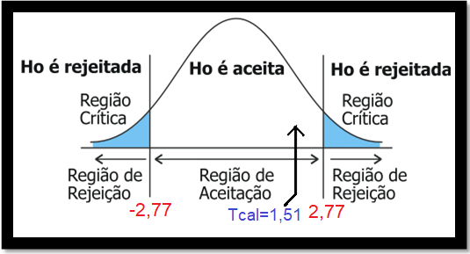
α= | 0.01
α/2= | 0.005

gl=n-1= | 27
Tc= | 2.771
Tc= | 2.77

Questão 2
 | n= | 7
 |  |  |  | μ0 | 11000 | kWh
 | dados amostrais
 | kWh | 11943 | 11463 | 10789 | 9907 | 9012 | 9942 | 11153 |  |  |  | h0 | 11000 | 11000 | 11000 | 11000 | 11000 | 11000 | 11000

desvio padrão | σ= | 1026.7175389 |  |  | variancia | 1054148.90
 | σ= | 1026.72
 |  |  |  |  | Tcal = ( - μ) / (S/ raiz(n))
 | = | 10601.29 | KWh
 | α= | 0.05 |  |  | Tcal= | -1.027

 | α/2= | 0.0025
 | gl=n-1= | 6
 | Tc= | 2.447 | -> | Tc tabela= | 2.45
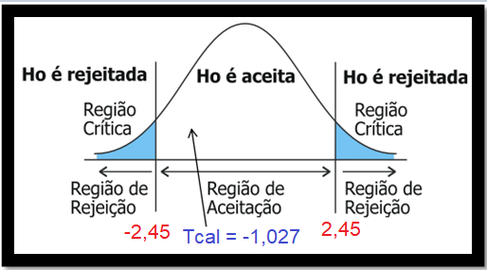
 |  |  |  |  |  |  |  |  | Teste-t: duas amostras em par para médias

 |  |  |  |  |  |  |  |  |  | kWh | h0
 |  |  |  |  |  |  |  |  | Média | 10601.285714 | 11000
 |  |  |  |  |  |  |  |  | Variância | 1054148.9048 | 0
 |  |  |  |  |  |  |  |  | Observações | 7 | 7
 |  |  |  |  |  |  |  |  | Correlação de Pearson
 |  |  |  |  |  |  |  |  | Hipótese da diferença de média | 0
 |  |  |  |  |  |  |  |  | gl | 6
 |  |  |  |  |  |  |  |  | Stat t | -1.0274479632
 |  |  |  |  |  |  |  |  | P(T<=t) uni-caudal | 0.17191786785
 |  |  |  |  |  |  |  |  | t crítico uni-caudal | 1.9431802805
 |  |  |  |  |  |  |  |  | P(T<=t) bi-caudal | 0.3438357357
 |  |  |  |  |  |  |  |  | t crítico bi-caudal | 2.4469118511

Questão 3
Dados Amostrais |  | μ= | 2250 | N | n= | 34
Dado | H0 |  |  |  |  |  | 1928.24 | 524.95 | 119.07 | 3126.13
2216 | 2250 | = | 2259.91 | N | s2 | 1449.11 | 1218.83 | 1688.24 | 444.71 | 9.54
2225 | 2250 |  |  |  |  |  | 3374.24 | 24.13 | 227.65 | 1231.18
2318 | 2250 | s= | 38.07 |  |  |  | 3126.13 | 1928.24 | 1688.24 | 846.13
2204 | 2250 |  |  |  |  |  | 9.54 | 1218.83 | 24.13 | 119.07
2263 | 2250 | α= | 0.05 |  |  |  | 1231.18 | 3374.24 | 1928.24 | 444.71
2295 | 2250 | Área= | 0.45 | -> 0,4495 na tabela |  |  | 1928.24 | 1928.24 | 1218.83 | 227.65
2216 | 2250 |  |  |  |  |  | 1218.83 | 1218.83 | 3374.24 | 101.77
2225 | 2250 | Zc= | 1.64 |  |  |  | 3374.24 | 3374.24
2318 | 2250
2237 | 2250 | Zcal= | 1.52 |  |  |  | 17409.48 | 15279.95 | 9025.12 | 6106.18
2301 | 2250
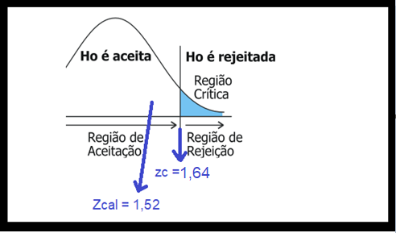
2255 | 2250 |  |  |  |  |  | Teste-z: duas amostras para médias
2216 | 2250
2225 | 2250 |  |  |  |  |  |  | Dado | H0
2318 | 2250 |  |  |  |  |  | Média | 2259.91 | 2250
2216 | 2250 |  |  |  |  |  | Variância conhecida | 1449.11 | 0.0001
2225 | 2250 |  |  |  |  |  | Observações | 34 | 34
2318 | 2250 |  |  |  |  |  | Hipótese da diferença de média | 0
2249 | 2250 |  |  |  |  |  | z | 1.52
2281 | 2250 |  |  |  |  |  | P(Z<=z) uni-caudal | 0.06
2275 | 2250 |  |  |  |  |  | z crítico uni-caudal | 1.64
2301 | 2250 |  |  |  |  |  | P(Z<=z) bi-caudal | 0.13
2255 | 2250 |  |  |  |  |  | z crítico bi-caudal | 1.96
2216 | 2250
2225 | 2250
2318 | 2250
2204 | 2250
2263 | 2250
2295 | 2250
2289 | 2250
2249 | 2250
2281 | 2250
2275 | 2250
2270 | 2250 |  |  |  |  | S

Questão 4
par | 1 | 2 | 3 | 4 | 5 | 6 | 7 |  |  |  | 1.65 | 2.94 | 0.08 | 39.51 | 7.37 | 0.51 | 7.37
c\ cartaz | 16 | 24 | 18 | 14 | 26 | 17 | 29 |  |  |  | 9.9048
s\ cartaz | 13 | 18 | 14 | 16 | 19 | 12 | 22

diferença | 3 | 6 | 4 | -2 | 7 | 5 | 7

= | 4.29 |  |  | ΣD= | 30
S2= | 9.90
SD= | 3.15 |  |  | α= | 0.05

t= | 3.60 |  |  | gl= | 6

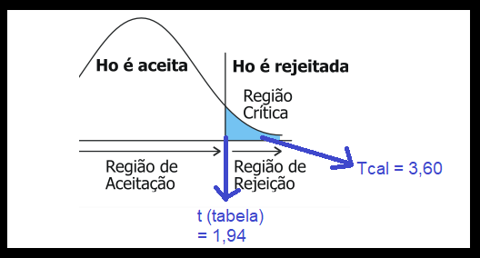
tc= | 1.94
 |  |  |  |  |  |  |  | Teste-t: duas amostras em par para médias

 |  |  |  |  |  |  |  |  | c\ cartaz | s\ cartaz
 |  |  |  |  |  |  |  | Média | 20.57 | 16.29
 |  |  |  |  |  |  |  | Variância | 32.62 | 12.90
 |  |  |  |  |  |  |  | Observações | 7 | 7
 |  |  |  |  |  |  |  | Correlação de Pearson | 0.87
 |  |  |  |  |  |  |  | Hipótese da diferença de média | 0
 |  |  |  |  |  |  |  | gl | 6
 |  |  |  |  |  |  |  | Stat t | 3.60
 |  |  |  |  |  |  |  | P(T<=t) uni-caudal | 0.006
 |  |  |  |  |  |  |  | t crítico uni-caudal | 1.94
 |  |  |  |  |  |  |  | P(T<=t) bi-caudal | 0.01
 |  |  |  |  |  |  |  | t crítico bi-caudal | 2.45

Questão 5
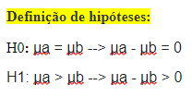
operador | 1 | 2 | 3 | 4 | 5 |  | 0 | 9 | 0 | 1 | 4
marca a | 80 | 72 | 65 | 78 | 85 | seg | 3.5
marca b | 75 | 70 | 60 | 72 | 78 | seg

diferença | 5 | 2 | 5 | 6 | 7

= | 5 |  |  | ΣD= | 25
S2= | 3.5
SD= | 1.87 |  | α= | 0.05

t= | 5.98 |  |  | gl= | 4

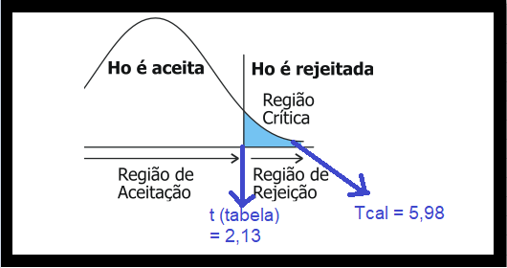
tc= | 2.13
 |  |  |  |  |  |  | Teste-t: duas amostras em par para médias

 |  |  |  |  |  |  |  | marca a | marca b
 |  |  |  |  |  |  | Média | 76 | 71
 |  |  |  |  |  |  | Variância | 59.5 | 47
 |  |  |  |  |  |  | Observações | 5 | 5
 |  |  |  |  |  |  | Correlação de Pearson | 0.97
 |  |  |  |  |  |  | Hipótese da diferença de média | 0
 |  |  |  |  |  |  | gl | 4
 |  |  |  |  |  |  | Stat t | 5.98
 |  |  |  |  |  |  | P(T<=t) uni-caudal | 0.002
 |  |  |  |  |  |  | t crítico uni-caudal | 2.13
 |  |  |  |  |  |  | P(T<=t) bi-caudal | 0.004
 |  |  |  |  |  |  | t crítico bi-caudal | 2.78

Questão 6
Processo | Tamanho da Amostra | Média | Desvio Padrão | Variância
A | 15 | 48 | 10 | 100
B | 12 | 52 | 15 | 225 | -> maior variância
α = | 0.05

F=225/100 = | 2.25 | <4 homogênea

gl | 12+15-2 = | 25

S²a | ((12-1)*225 + (15-1)*100)/25 = | 155
Sa = | 12.449899598 | ≅ | 12.45

α/2 = | 0.025
tc pela tabela = | 2.06
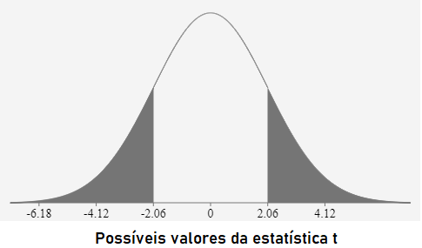

t= | 0.82956135578 | ≅ | 0.83

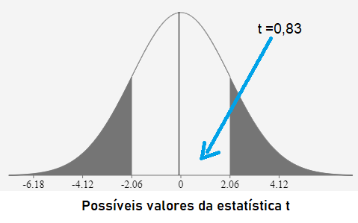 |  |  |  | 0,83 é a região de H0 verdadeiro, não há diferenças significativas nas médias. Tem diferença matemática mas não estatística

Questão 7
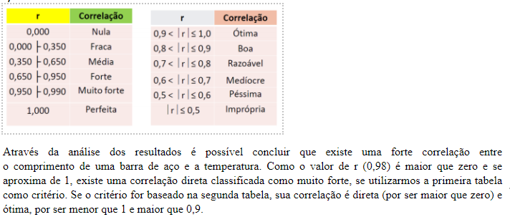
T ( º C) --> x | mm (m) --> y | x^2 | y^2 | xy
10 | 1003 | 100 | 1006009 | 10030
15 | 1005 | 225 | 1010025 | 15075
20 | 1010 | 400 | 1020100 | 20200 | n= | 5
25 | 1011 | 625 | 1022121 | 25275 | r= | 0.98
30 | 1014 | 900 | 1028196 | 30420
100 | 5043 | 2250 | 5086451 | 101000

a)
r= | 0.98260737 | ≅ | 0.98
r^2= | 0.96550276 | ≅ | 0.97

b)
Diagrama de Dispersão

c) | Interpretação

